المؤشرات الكلية

سوق العراق للاوراق المالية
جلسة الاربعاء 2026/9/2 |  |  |  | تقرير أسعار الأسهم المتداولة لسوق العراق للأوراق المالية
الجلسة (153)
الاسهم المتداولة المدرجة و OTC |  |  | 933,438,691 |  |  | قيمة الأسهم المتداولة المدرجة و OTC |  | 1,183,739,317 |  |  | صفقات الشركات المدرجة وOTC | 1464

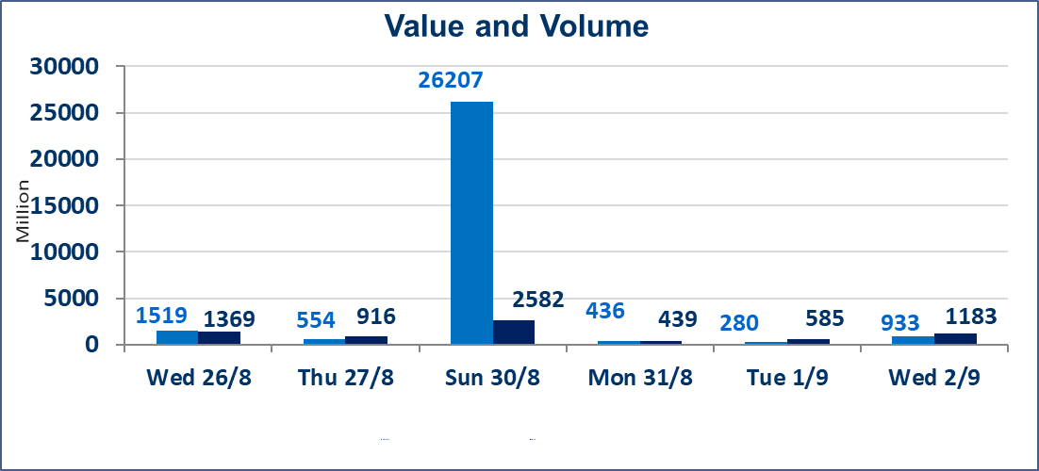
المؤشر60 ISX اليوم | 995.22 |  | نقطة |  |  | المؤشر15 ISX اليوم | 1243.18 | نقطة
المؤشر 60 ISX السابق | 1005.56 |  | نقطة |  |  | المؤشر 15 ISX السابق | 1251.46 | نقطة
نسبة التغير | -1.03 |  | % |  |  | نسبة التغير | -0.66 | %
عدد النقاط | -10.34 |  | نقطة |  |  | عدد النقاط | -8.28 | نقطة

الشركات المدرجة | 103 | OTC | 22 | 125 |  | الشركات غير المتداولة المدرجة | 47 | OTC | 21 | 68
الشركات المتداولة | 47 | OTC | 1 | 48 |  | الشركات المرتفعة |  |  | 4
شركات الهيئة العامة |  |  |  | 1 |  | الشركات المنخفضة |  |  | 25
الموقوفة بقرار من هيأة الأوراق المالية |  |  |  | 8
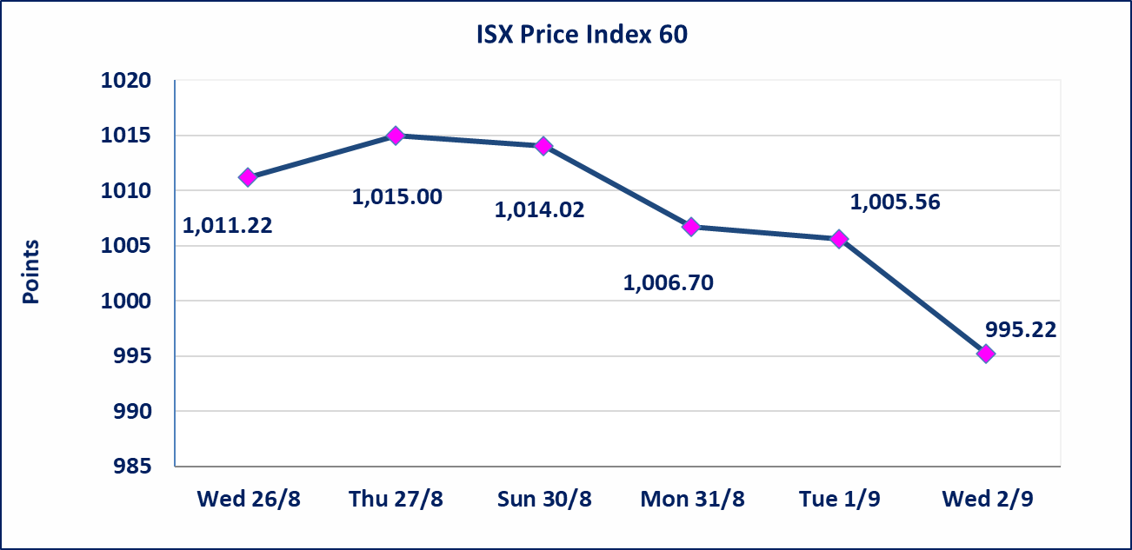
 |  |  |  |  |  | 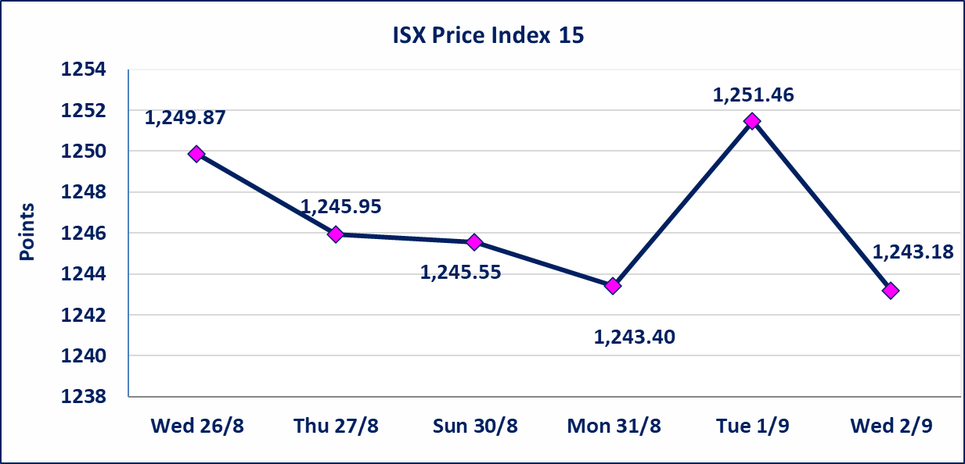
مصرف الطيف الاسلامي (BTIB) | أجابت الشركة بعدم وجود أحداث جوهرية أدت إلى انخفاض سعر السهم لجلستين بكامل حدود نسبة التغير لجسلتي 8/30 و 2026/8/31. تم اعادة الشركة إلى التداول إعتباراً من جلسة الاربعاء الموافق 2026/9/2
الخير للتأمين (NKHA) | البدء بعمليات ايداع شهادات اسهم المساهمين لشركة الخير للتأمين إعتباراً من جلسة الثلاثاء الموافق 2026/9/1 وسيتم اطلاق التداول إعتباراً من جلسة الثلاثاء 2026/9/22 بعد ايداع 5% من رأس المال او بعد مرور (21) يوم من تاريخ بدء الايداع في منصة الشركات غير المدرجة ISX-OTC.
الوطنية للصناعات الغذائية (INFF) | تم البدء بعمليات ايداع شهادات اسهم المساهمين للشركة الوطنية للصناعات الغذائية إعتباراً من جلسة الاحد 2026/5/24 وسيتم اطلاق التداول لحين اكمال انتهاء الاجراءات في مركز الايداع في منصة الشركات غير المدرجة ISX-OTC.
الحد الأعلى والادنى للتغير في السعر | نسبة التغير الحدود الدنيا للحركة السعرية للاسهم من (5% الى 10%) والحدود العليا من(10% الى 25%)في كافة المنصات ماعدا منصة OTC.
Web site : www.isx-iq.net E-mail : info-isx@isx-iq.net |  |  |  |  | 07834000034 - 07711211522 : ص . ب :3607 العلوية الهاتف |  |  |  |  |  | بغداد /الكرادة/ قرب المسرح الوطني /مجاور مصرف الخليج التجاري

نسبة التغير
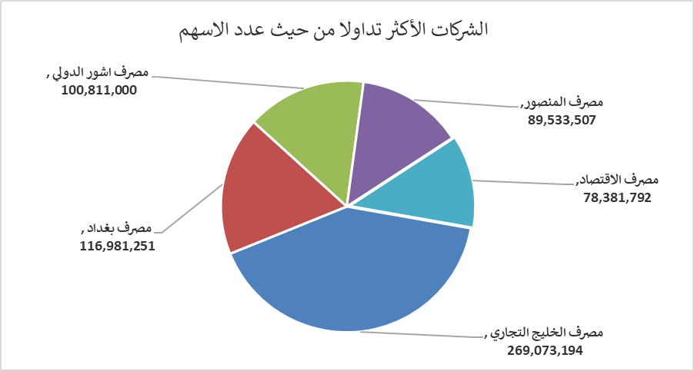
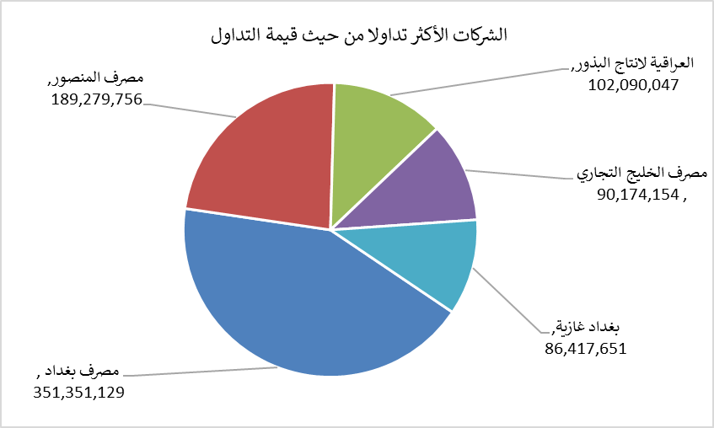
الشركات الأكثر ارتفاعاً وانخفاضاً

نسبة التغير لاسعار الاغلاق الاكثر ارتفاعاً |  |  |  | نسبة التغير لاسعار الاغلاق الاكثر انخفاضاً
اسم الشركة | اغلاق | التغير(%) | الاسهم المتداولة | اسم الشركة | اغلاق | التغير (%) | الاسهم المتداولة
بابل للانتاج الحيواني والنباتي | 8.700 | 14.47 | 188,125 | الحمراء للتامين | 5.400 | -10.00 | 312,445
مصرف اشور الدولي | 0.330 | 3.13 | 100,811,000 | مصرف الطيف الاسلامي | 0.550 | -9.84 | 294,148
مصرف الخليج التجاري | 0.340 | 3.03 | 269,073,194 | الأمين للتأمين | 0.850 | -6.59 | 675,269
السجاد والمفروشات | 23.000 | 1.10 | 40,562 | مصرف الدولي الاسلامي | 0.160 | -5.88 | 110,000
 |  |  |  | الكندي لانتاج اللقاحات البيطرية | 2.550 | -5.56 | 200,000

الشركات الاكثر نشاطا حسب الاسهم المتداولة (حجم التداول) |  |  |  | الشركات الاكثر نشاطا حسب القيمة المتداولة
اسم الشركة | اغلاق | التغير(%) | الاسهم المتداولة | اسم الشركة | اغلاق | التغير (%) | القيمة المتداولة
مصرف الخليج التجاري | 0.340 | 3.03 | 269,073,194 | مصرف بغداد | 3.000 | -2.91 | 351,351,129
مصرف بغداد | 3.000 | -2.91 | 116,981,251 | مصرف المنصور | 2.120 | -0.93 | 189,279,756
مصرف اشور الدولي | 0.330 | 3.13 | 100,811,000 | العراقية لانتاج البذور | 5.530 | -0.72 | 102,090,047
مصرف المنصور | 2.120 | -0.93 | 89,533,507 | مصرف الخليج التجاري | 0.340 | 3.03 | 90,174,154
مصرف الاقتصاد | 0.250 | -3.85 | 78,381,792 | بغداد غازية | 6.160 | -0.48 | 86,417,651

